Sheet1
Scene No. | 2
Quest Title | “501”牛仔裤
Quest Log | 完成任务
Map No. | 34
 | 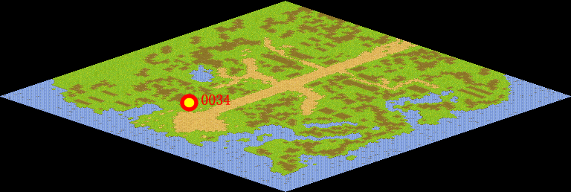
NPC No. | 34
Condition
Dialog | 谢谢，我去试试合不合身。
Select | 1：完成，2：取消
Result | 1 :关闭对话框 消除Qlog-0096-001 , 2 : 关闭对话框

NPC No. | 14
Condition
Dialog | 这条“501”牛仔裤你拿去吧。
Select | 1：确定
Result | 1：关闭对话框

ScriptFile | Qlog-0096-002.scr
 | Q0034-0096-002.scr
 | Q0014-0096-002.scr

